Màn hình
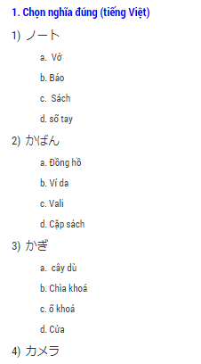
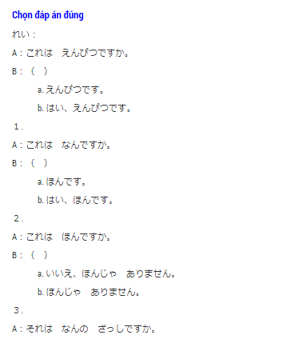
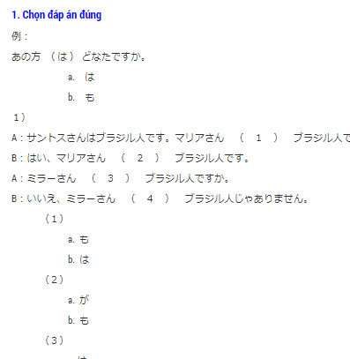
1. Tham khảo website:
 | http://tiengnhat24h.com/vi
 | http://tuhoconline.net/
 | http://www.vnjpclub.com/

 | Giao diện tempalte
 |  |  | Trang chủ

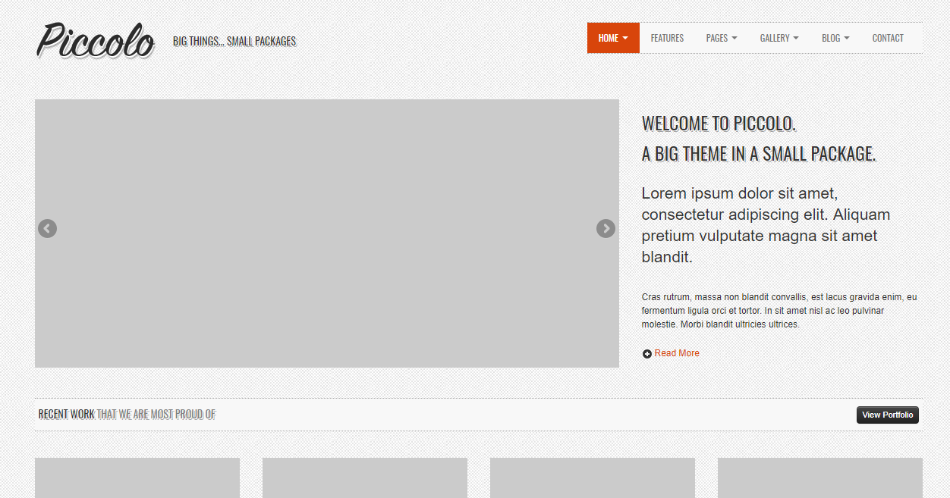

 |  | list bài viết
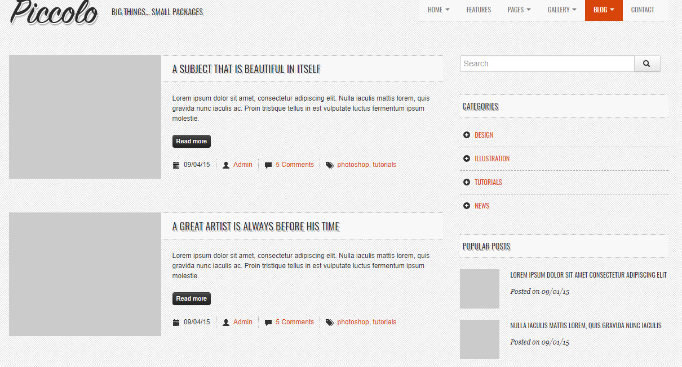

 | Chi tiết
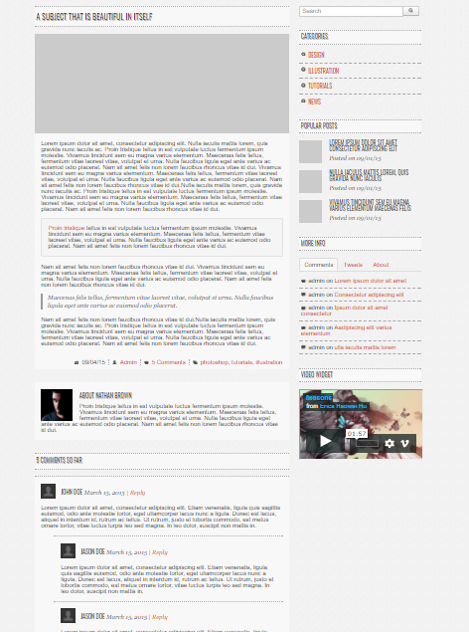

 |  |  | Một số màn hình tham khảo

 |  | 1 Học từ vựng
 |  |  |  | Cách 1 | Cách 2
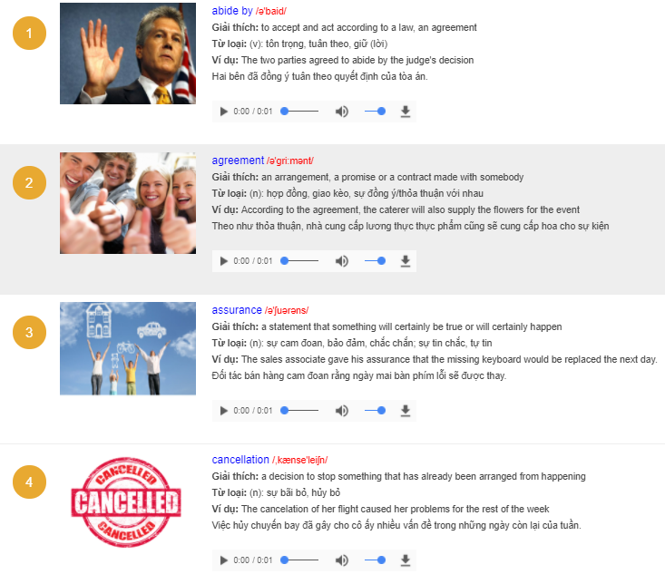
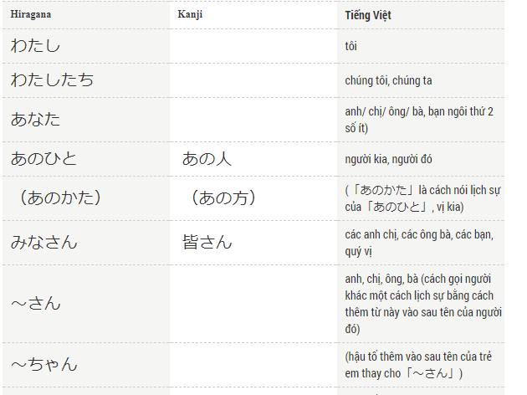

 |  | 2 Học ngữ pháp
 |  |  |  | Cách 1 |  | Cách 2

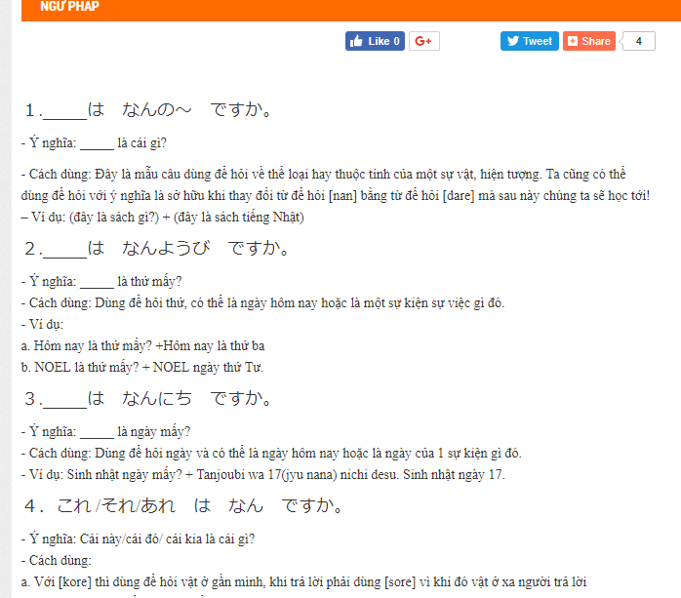
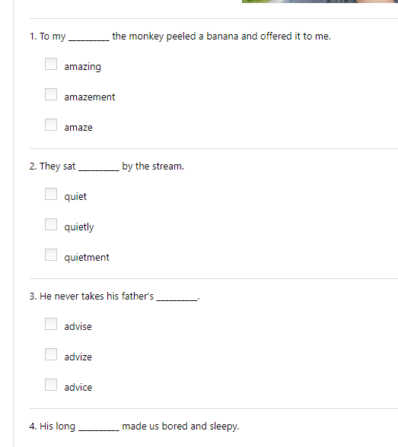

 |  | 3. Luyện nghe
 |  |  |  | Cách 1 | Cách 2
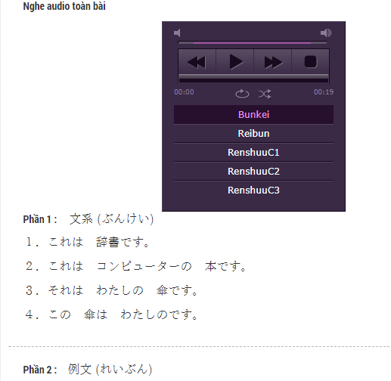
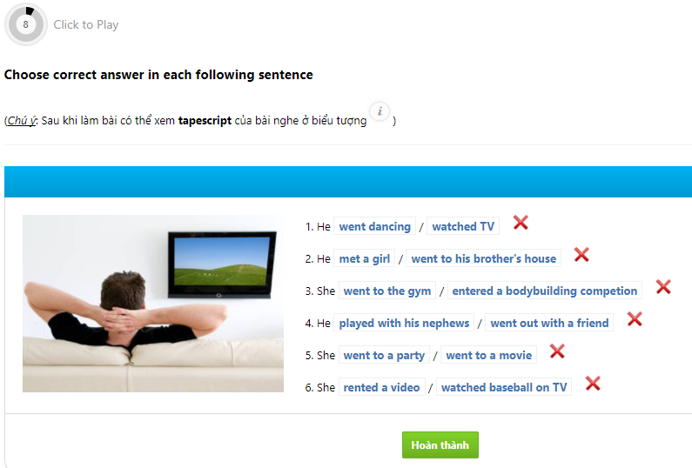

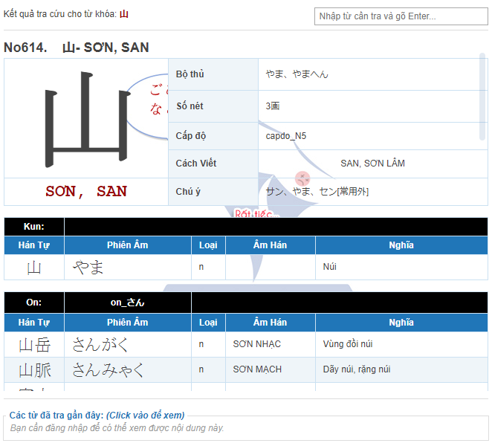
 |  | 4. Hán tự

 |  | 5 Bài tập

